Лист1
КРОССВОРД "СТРОЕНИЕ КЛЕТКИ"
 |  |  |  |  |  | выполнила Цыбулько И.В.
 |  |  |  |  | 1 |  |  |  | Задания:

 |  |  |  |  |  |  |  |  | 1. Структура, покрывающая клетку снаружи
 |  |  |  |  |  |  |  |  | 2. Компактный комплекс ДНК и белка, содержащийся в ядре
 |  |  |  |  |  |  |  |  | 3. Органелла, изображённая на рисунке 1
 |  |  |  | 2 |  |  |  |  | 4. Обязательный компонент эукариотической клетки
 |  |  |  | 3 |  |  | 4 |  | 5. Органелла, изображённая на рисунке 2
5 |  |  |  |  |  |  |  |  | 6. Натяжение клеточной стенки
 |  | 6 |  |  |  |  |  |  | 7. Органелла клетки, отвечающая за синтез белка
 |  |  |  |  |  |  |  |  | 8. Структура растительной клетки, содержащая клеточный сок
 |  |  |  |  |  |  |  |  | 9. Органелла клетки, содержащая пищеварительные ферменты
 | 7 |  |  |  |  |  |  | 8 | 10. Составная часть клеточного центра
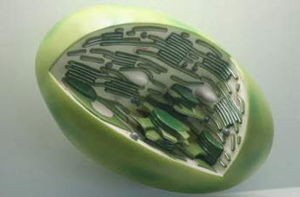
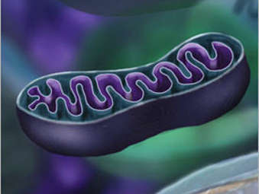
 |  |  | 9

10

 |  |  |  |  |  |  |  |  |  | рисунок 1 | рисунок 2

Количество набранных баллов: |  |  |  |  |  |  |  | 0 | ПОВТОРИ ТЕМУ!

